GRATIS Lieferung
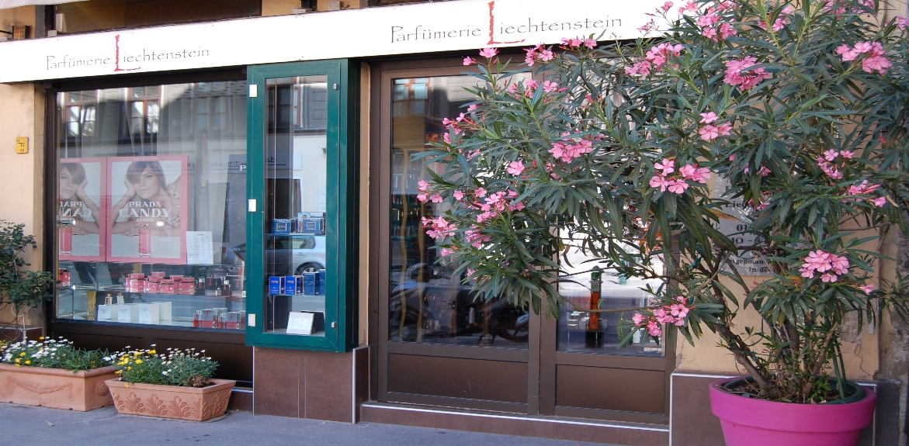
Parfümerie Liechtenstein
Liechtensteinstraße 30
1090 Wien
Inhaber Heinz Reinthaler

E-Mail: office@p-liechtenstein.at
Tel.: 01-319 53 72

Öffnungszeiten: | MO bis FR |  | SA
 | von 10.00 bis 18.30 Uhr |  | von 10.00 bis 14.00 Uhr
 |  | * * * *
 |  | GRATISLIEFERUNG
 |  | Wir liefern Ihren Einkauf - OHNE Aufschlag – gerne an Ihre Büroadresse (ab € 115,- und innerhalb Wiens) |  | € 99,- innerhalb von WIEN)
 |  | Diese GRATIS – LIEFERUNGEN erfolgen werktags - zwischen 8.00 - 14.30 Uhr! |  | 8,oo Uhr und 14,oo Uhr

 |  | Bestellungen können nur per E-mail angenommen werden, und sie werden umgehend verständigt
 |  | wann Sie Ihre Bestellung erwarten können. Sollten Sie am Liefertag nicht persönlich anwesend sein
 |  | (Termine, Besprechungen, Mittagspause etc.) bitten wir Sie das Geld an Kolleginn(en) weiterzugeben.

 |  | Die Bezahlung bei Lieferungen kann ausschließlich in BAR erfolgen.

 |  | Die Übergabe/Bezahlung Ihrer Bestellung erfolgt immer beim Portier, Empfang, Rezeption etc.
 |  | (bei Abwesenheit des Bestellers können wir keine kostenlose Nachlieferung anbieten)

